信用交易
融资融券市场交易数据统计(2023-10-17)

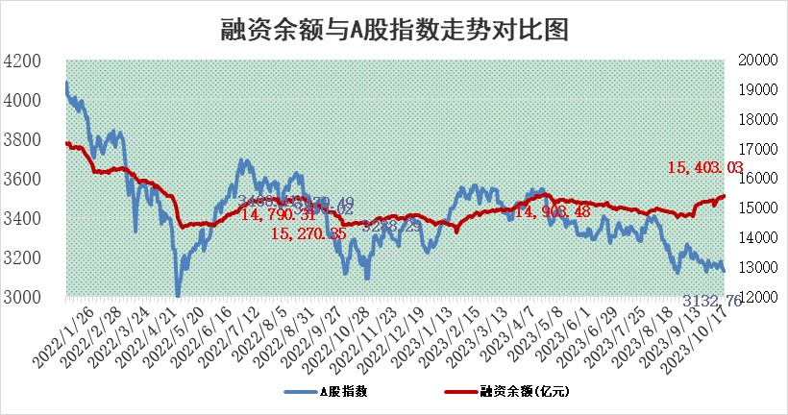
标的证券 | 融资融券余额（亿元） | 融资余额（亿元） | 融券余额（亿元） | 融资买入额（亿元） | 融资融券规模变化（亿元） | 融资余额增幅(‰) | 融券余额增幅(%)
统计数据 | 16,271.11 | 15,403.03 | 865.14 | 578.95 | 4.90 | 0.37 | -0.10

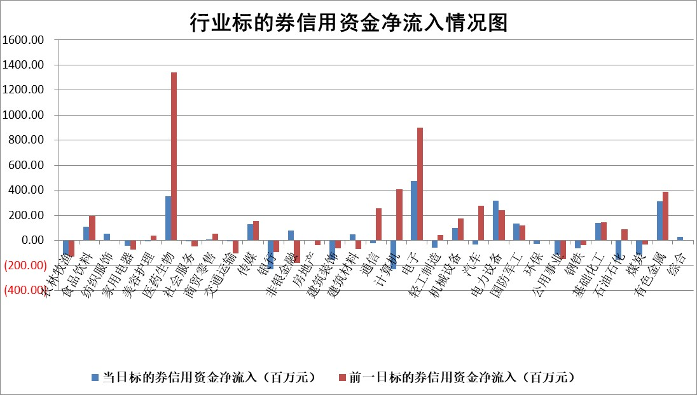

 |  |  |  |  |  |  |  | 2

标的基金代码 | 标的基金简称 | 融资余额/市值(%) | 融资余额增幅(%) | 融资买入额/成交金额(%) | （融资余额净增额-融券余额净增额）/市值(‱) | 融券余额降幅(%) | ABS[（融资余额净增额-融券余额净增额）/市值净增额-1](%)
159902 | 华夏中小板ETF | 0.00 | 0.00 | 0.00 | 0.00 | 0.00 | 100.00
159915 | 易方达创业板ETF | 3.47 | 0.98 | 94886.22 | 3.63 | 6.85 | 88.44
159919 | 嘉实沪深300ETF | 3.64 | -0.44 | 6.23 | -1.95 | -12.38 | 106.68
159920 | 华夏恒生ETF | 65.95 | 0.73 | 33.30 | 47.98 | -0.75 | 35.70
159922 | 嘉实中证500ETF | 1.06 | -1.17 | 83.43 | -3.90 | -1.31 | 118.87
159925 | 南方沪深300ETF | 0.08 | -0.72 | 0.45 | -0.06 | 0.00 | 101.09
159928 | 消费ETF | 1.18 | -0.33 | 0.66 | -0.51 | -1.73 | 100.89
159934 | 易方达黄金ETF | 242.30 | 0.56 | 72.46 | 134.18 | 0.00 | 249.66
159939 | 全指信息技术ETF | 0.78 | 1.54 | 22.36 | 1.10 | -0.74 | 98.51
159940 | 全指金融地产ETF | 0.10 | -11.50 | 0.00 | -1.27 | 0.00 | 102.99
159995 | 半导体芯片ETF | 2.89 | -0.10 | 127.55 | -7.57 | -54.35 | 108.06
159997 | 天弘中证电子ETF | 1.62 | -0.69 | 1.97 | -1.17 | -0.22 | 105.36
159998 | 天弘中证计算机主题ETF | 0.60 | -3.11 | 0.08 | -1.91 | 0.24 | 92.05
510050 | 华夏上证50ETF | 8.61 | -1.81 | 91.78 | -16.71 | -17.19 | 61.05
510180 | 华安上证180ETF | 0.49 | -0.25 | 0.87 | -0.12 | 0.93 | 100.44
510880 | 华泰柏瑞红利ETF | 0.31 | 0.71 | 3.05 | 0.16 | -3.49 | 85.08
510900 | 易方达恒生H股ETF | 85.51 | -0.13 | 3.38 | -11.54 | 0.00 | 115.47
511010 | 5年期国债ETF | 10.79 | -9.79 | 0.14 | -117.16 | 0.00 | 2273.74
511380 | 可转债及可交换债券ETF | 4.43 | 1.62 | 4.09 | 7.06 | 0.00 | 93.61
512000 | 全指证券ETF | 8.01 | -1.17 | 21.22 | -9.41 | 0.13 | 107.98
512010 | 沪深300医药卫生ETF | 4.60 | 1.83 | 113.46 | 5.87 | -18.68 | 303.47
512070 | 沪深300非银ETF | 2.08 | -2.47 | 94.64 | -6.09 | -15.23 | 103.82
512400 | 南方中证申万有色金属ETF | 1.96 | -2.40 | 0.34 | -2.92 | 14.40 | 106.86
512580 | 广发中证环保产业ETF | 1.34 | 1.34 | 0.24 | 1.75 | -0.39 | 95.47
512660 | 国泰中证军工ETF | 4.14 | -0.55 | 19.79 | -1.31 | 4.89 | 109.99
512800 | 华宝中证银行ETF | 13.57 | -0.01 | 1.18 | -1.42 | -5.77 | 103.65
512980 | 广发中证传媒ETF | 0.97 | 4.50 | 110.05 | 3.53 | -4.60 | 144.41
515030 | 华夏中证新能源汽车ETF | 2.60 | -0.81 | 21.30 | -2.34 | -1.33 | 103.12
515050 | 华夏中证5G通信主题ETF | 1.43 | 0.78 | 9.55 | 1.09 | -0.41 | 107.16
515070 | 华夏中证人工智能ETF | 3.49 | 2.45 | 3.99 | 8.33 | -0.10 | 58.48
标的股票比较指标 |  | 融资余额/流通A股市值(%) | 融资余额增幅(%) | 融资买入额/成交金额(%) | （融资余额净增额-融券余额净增额）/流通A股市值(‱) | 融券余额降幅(%) | ABS[（融资余额净增额-融券余额净增额）/流通A股市值净增额-1](%)
前十名标的个股 |  | 紫鑫药业 | 龙头股份 | 光大银行 | 大富科技 | 卓创资讯 | 天益医疗
 |  | 嘉凯城 | 嘉益股份 | 嘉化能源 | 龙头股份 | 江苏博云 | 迈威生物
 |  | 宋都股份 | 中自科技 | 天宸股份 | 科蓝软件 | 申达股份 | 安联锐视
 |  | 美好置业 | 普联软件 | 腾达建设 | 永贵电器 | 纽威股份 | 禾迈股份
 |  | 中天金融 | 中青宝 | 中自科技 | 震有科技 | 炬华科技 | 霍普股份
 |  | 庞大集团 | 隆华新材 | 宏创控股 | 凯格精机 | 德龙汇能 | 艾布鲁
 |  | 泽达易盛 | 积成电子 | 赛腾股份 | 百胜智能 | 优利德 | 同方股份
 |  | 蓝光发展 | 鼎通科技 | 史丹利 | 鼎通科技 | 高铁电气 | 赛微电子
 |  | 仁东控股 | 天力锂能 | 宏微科技 | 中青宝 | 同益中 | 西藏天路
 |  | 亿田智能 | 天宸股份 | 宝胜股份 | 同益中 | 华骐环保 | 联合光电
后十名标的个股 |  | 鸿达兴业 | 致远新能 | 骏成科技 | 致远新能 | 隆华新材 | 百济神州
 |  | 天沃科技 | 上声电子 | 鸿达兴业 | 格林精密 | 美克家居 | 振江股份
 |  | 金圆股份 | 泰嘉股份 | 天沃科技 | 利和兴 | 天原股份 | 昌红科技
 |  | 哈工智能 | 新乳业 | 金圆股份 | 通宇通讯 | 新元科技 | 航天宏图
 |  | 正邦科技 | 皖通高速 | 哈工智能 | 苏大维格 | 康欣新材 | 骄成超声
 |  | 华铁股份 | 仁度生物 | 正邦科技 | 中富电路 | 楚天高速 | 万业企业
 |  | 阳光城 | 特发信息 | 华铁股份 | 上声电子 | 华锐精密 | 盛路通信 | ;
 |  | 中国中期 | 苏大维格 | 阳光城 | 华脉科技 | 汇成股份 | 利亚德
 |  | 慧辰股份 | 四川路桥 | 中国中期 | 中亦科技 | 山东矿机 | 火星人
 |  | 新华联 | 诺思格 | 慧辰股份 | 特发信息 | 拓邦股份 | 硅宝科技
说明：1.以上普通交易数据和信用交易数据皆以交易日收盘后数据为基准；2.上述标的证券总数据只计算标的证券市场总数据，不包括从标的证券中调出去标的证券数据，所以与交易所公布的总值略有不同； 3.上述行业采用申万一级行业分类；4.以上标的基金和标的个股中比较的6个指标值中：前5个（从左至右）为正向指标，值越大排名越靠前；第6个为逆向指标，值越小，排名越靠前；5.第6个指标中ABS[]表示求绝对值，其主要用于考量信用资金相对净流入对股价相对净变化的贡献程度；6.数据来源：wind，交易所。

 | 证券代码 | 新增融资余额 | 融资买入额 | 融资买入增幅前10
远大智能 | 002689 | 28175353 | 42268582 | 199%
亚太股份 | 002284 | 21555247 | 34242865 | 82%
赛诺医疗 | 688108 | 72122899 | 101076547 | 78%
湖南发展 | 000722 | 66023557 | 137112987 | 75%
柘中股份 | 002346 | 14584119 | 36845980 | 58%
国城矿业 | 000688 | 24683149 | 48240585 | 54%
兆新股份 | 002256 | 1985058 | 4066269 | 52%
凯美特气 | 002549 | 33806472 | 61340055 | 52%
华昌达 | 300278 | 13474542 | 19303225 | 48%
新华联 | 000620 | 27311937 | 39201759 | 43%

 | 证券代码 | 新增融资余额 | 融资买入额 | 融资买入增幅前10
兔宝宝 | 002043 | 73310337 | 89923983 | 334%
捷昌驱动 | 603583 | 26026415 | 31686727 | 262%
湘财股份 | 600095 | 94196837 | 132280449 | 252%
中谷物流 | 603565 | 49103883 | 60098371 | 234%
中青宝 | 300052 | 24215352 | 31377809 | 98%
顾家家居 | 603816 | 138518545 | 188424210 | 78%
喜临门 | 603008 | 31503289 | 48351944 | 77%
财信发展 | 000838 | 10831830 | 17666790 | 74%
苏州银行 | 002966 | 10578096 | 19143736 | 72%
金诚信 | 603979 | 23858538 | 36098133 | 60%

